Sheet1
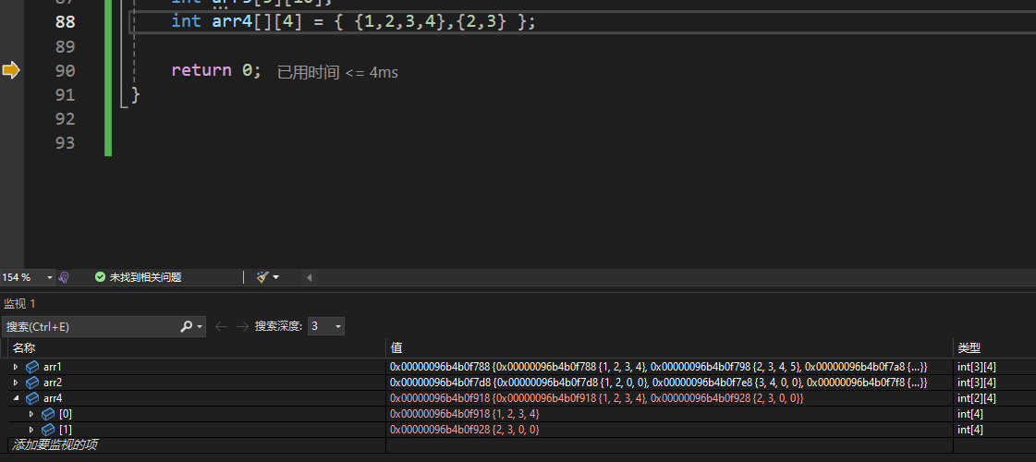
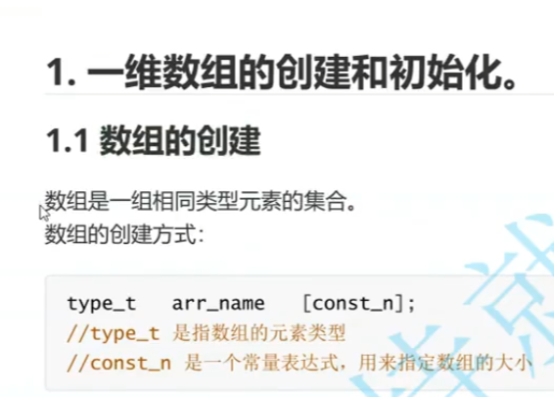

 |  | 数组元素类型

 |  | 数组名

 |  | 基本语法形式，常量表达式，指定数组大小（元素个数）

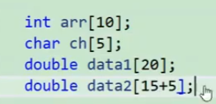

 |  |  |  |  |  | 常量或者常量表达式都可以

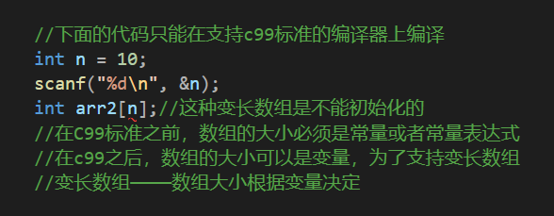

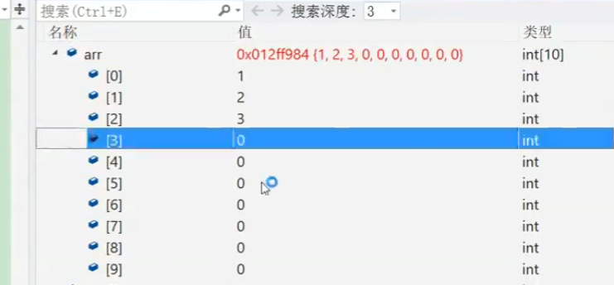

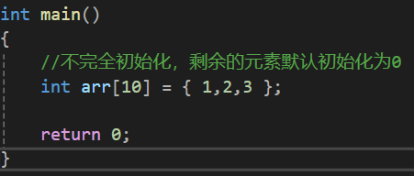

 | 有10个元素的大小，但我只放三个，这就叫不完全初始化

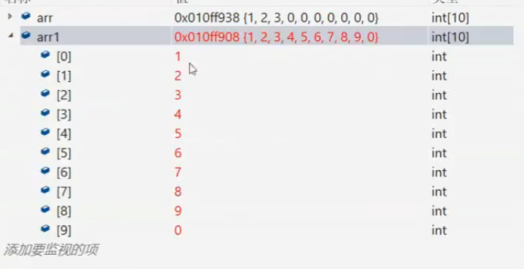

 | 常规的初始化

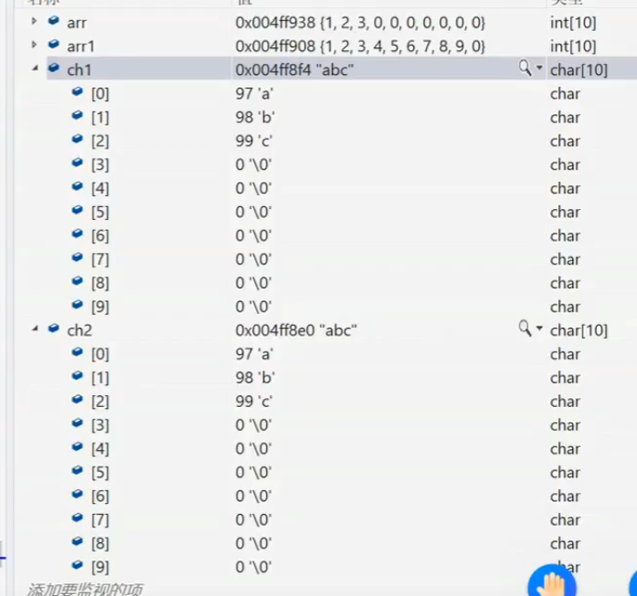

 | 这两个看似结果相同，其实执行动作是有差异的

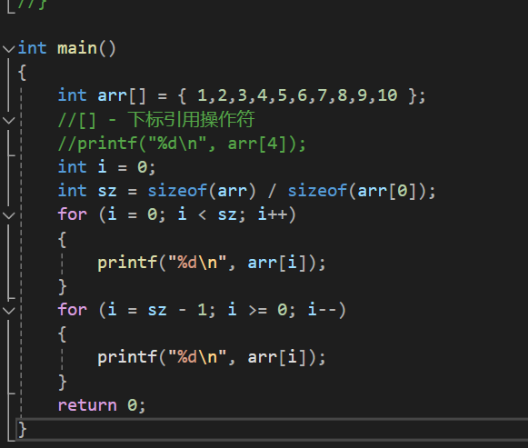

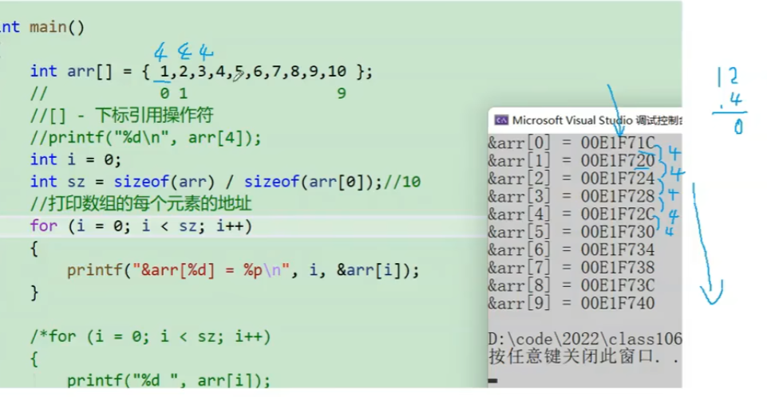

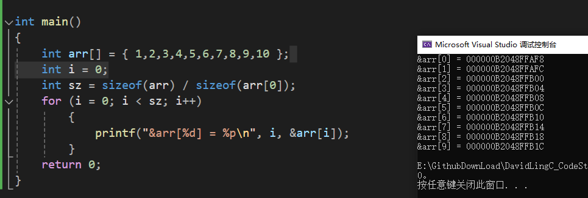

每个地址之间都差4个字节，因为int是4个字节

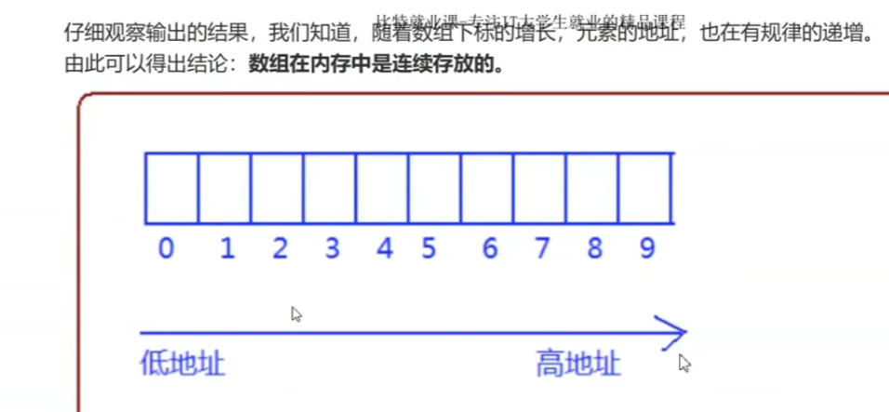

 |  |  |  | 这就是一维数组的规律

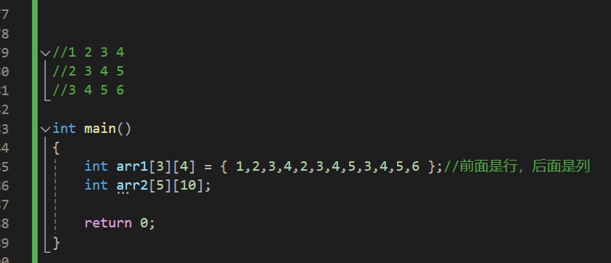

 |  |  |  |  |  |  |  | 这样依次写出元素，在二维数组中是可行的，可以正常排列

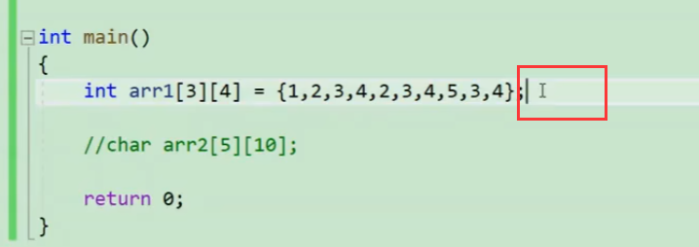

 |  |  | 如果元素给的少了，会用0补足

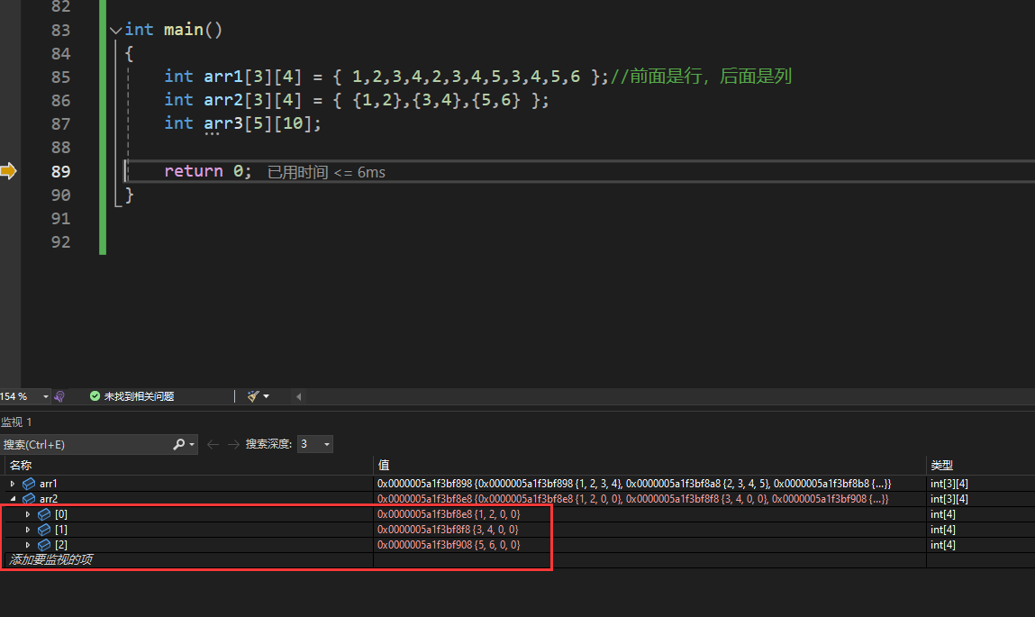

 |  |  |  |  | 这种分组也可以

 |  |  |  |  |  |  | 二维数组的行数可以省略，但列数不能省略

